Hoja1
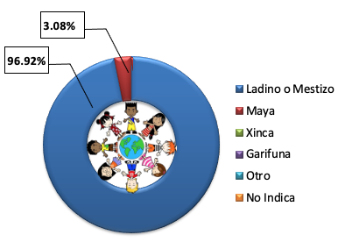
Gobierno Abierto
Jaime Muñoz
10
Mayo / 2021
29

2021 | GENERO |  |  |  | RANGO DE EDAD |  |  |  |  |  | GRUPO ETNICO
mes | M | F | No | total | 0-13 | 14-29 | 30-59 | 60 y mas | No | Total | Ladino ó | maya | xinca | garifuna | otro | No | Total
 |  |  | indica |  |  |  |  |  | indica |  | Mestizo |  |  |  |  | indica
Mayo | 44 | 21 | 0 | 65 | 0 | 7 | 48 | 10 | 0 | 65 | 63 | 2 | 0 | 0 | 0 | 0 | 65
GÉNERO
RANGO DE EDAD

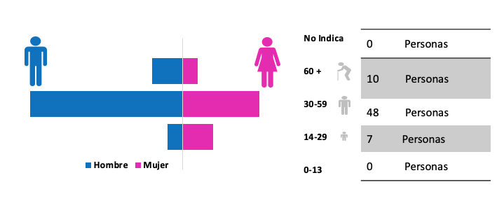

67.69%
32.31%

GRUPO ÉTNICO

